G212
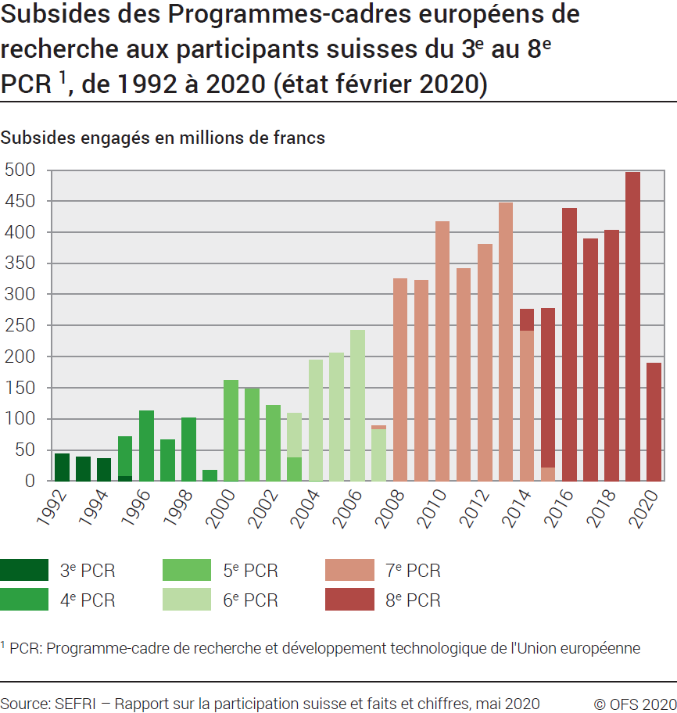
ind20301_G212 - PCR de l'Union européenne |  |  |  |  |  |  |  |  |  |  |  |  |  |  |  |  |  |  |  |  | Retour à l'index

Subsides des PCR1 aux participants suisses du 3ème au 8ème PCR1, de 1992 à 2020
Subsides engagés en millions de francs (état février 2020)

Programme | 1992 | 1993 | 1994 | 1995 | 1996 | 1997 | 1998 | 1999 | 2000 | 2001 | 2002 | 2003 | 2004 | 2005 | 2006 | 2007 | 2008 | 2009 | 2010 | 2011 | 2012 | 2013 | 2014 | 2015 | 2016 | 2017 | 2018 | 2019 | 2020 | Total
3ème PCR | 43.9 | 38.3 | 36.6 | 7.8 | 0.1 | 0.3 | .. | .. | .. | .. | .. | .. | .. | .. | .. | .. | .. | .. | .. | .. | .. | .. |  |  |  |  |  |  |  | 127.0
4ème PCR | .. | .. | .. | 63.3 | 112.5 | 65.6 | 100.8 | 17.8 | 1.0 | 0.1 | .. | .. | .. | .. | .. | .. | .. | .. | .. | .. | .. | .. |  |  |  |  |  |  |  | 361.1
5ème PCR | .. | .. | .. | .. | .. | .. | .. | <0.05 | 160.7 | 148.0 | 121.8 | 38.6 | 0.7 | .. | .. | .. | .. | .. | .. | .. | .. | .. |  |  |  |  |  |  |  | 469.8
6ème PCR | .. | .. | .. | .. | .. | .. | .. |  |  |  |  | 69.9 | 193.6 | 205.7 | 242.4 | 84.3 | .. | .. | .. | .. | .. | .. |  |  |  |  |  |  |  | 795.9
7ème PCR | .. | .. | .. | .. | .. | .. | .. | .. | .. | .. | .. | .. | .. | .. | .. | 4.5 | 325.3 | 322.5 | 416.7 | 341.8 | 380.6 | 446.3 | 242.6 | 22.4 |  |  |  |  |  | 2502.7
8ème PCR |  |  |  |  |  |  |  |  |  |  |  |  |  |  |  |  |  |  |  |  |  |  | 33.2 | 254.8 | 437.7 | 388.6 | 403.0 | 495.5 | 190.0 | 2202.8
Total | 43.9 | 38.3 | 36.6 | 71.1 | 112.6 | 65.9 | 100.8 | 17.8 | 161.7 | 148.1 | 121.8 | 108.5 | 194.3 | 205.7 | 242.4 | 88.8 | 325.3 | 322.5 | 416.7 | 341.8 | 380.6 | 446.3 | 275.8 | 277.2 | 437.7 | 388.6 | 403.0 | 495.5 | 190.0 | 6269.4

1 PCR: Programme-cadre de recherche et développement technologique de l'Union européenne.
Source: SEFRI, Rapport sur la participaion suisse et faits et chiffres, mai 2020
© OFS

G1
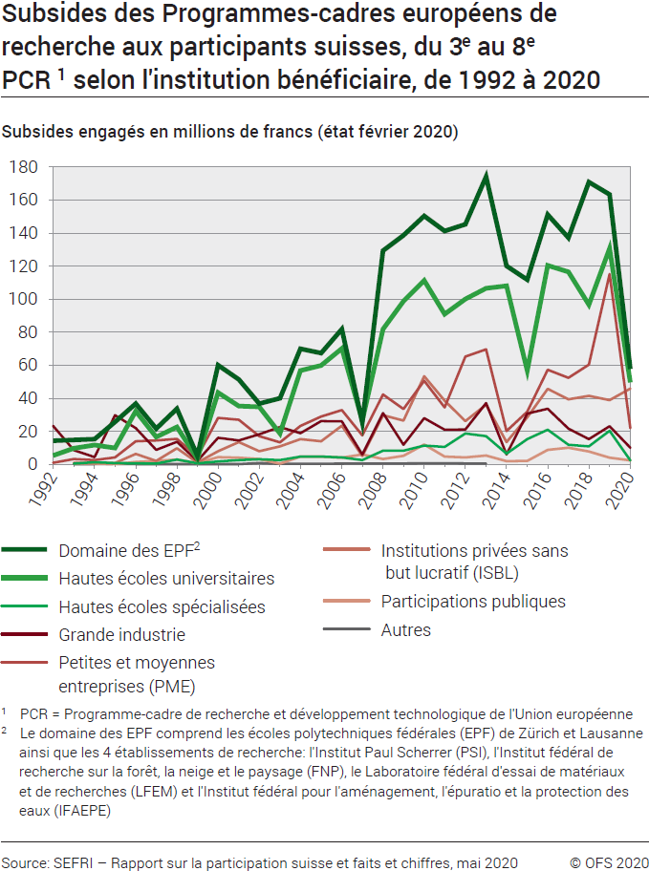
Ind20301_G1 - PCR de l'Union européenne |  |  |  |  |  |  |  |  |  |  |  |  |  |  |  |  |  |  |  | Retour à l'index

Subsides des PCR1 aux participants suisses du 3ème au 8ème PCR1, selon le bénéficiaire, de 1992 à 2020
Subsides engagés en millions de francs (état février 2020)

Secteur bénéficiaire | 1992 | 1993 | 1994 | 1995 | 1996 | 1997 | 1998 | 1999 | 2000 | 2001 | 2002 | 2003 | 2004 | 2005 | 2006 | 2007 | 2008 | 2009 | 2010 | 2011 | 2012 | 2013 | 2014 | 2015 | 2016 | 2017 | 2018 | 2019 | 2020 | Total
Domaine des EPF2 | 14.3 | 14.8 | 15.2 | 25.7 | 36.7 | 21.6 | 33.7 | 5.2 | 60.0 | 51.3 | 36.8 | 40.0 | 69.9 | 67.3 | 81.8 | 25.4 | 129.3 | 138.7 | 150.3 | 141.2 | 145.3 | 174.1 | 120.0 | 111.8 | 151.1 | 137.2 | 170.8 | 163.4 | 57.7 | 2390.6
Hautes écoles universitaires | 5.4 | 9.7 | 11.7 | 9.8 | 32.2 | 16.6 | 22.5 | 3.5 | 43.4 | 35.3 | 34.8 | 18.6 | 56.8 | 59.9 | 70.1 | 26.4 | 81.8 | 98.8 | 111.3 | 90.9 | 100.1 | 106.5 | 108.0 | 56.8 | 120.4 | 116.5 | 96.7 | 130.7 | 49.6 | 1675.3
Hautes écoles spécialisées | .. | 0.5 | 1.2 | 0.7 | .. | 0.4 | 2.9 | 0.6 | 1.8 | 2.6 | 3.0 | 2.6 | 4.6 | 4.7 | 4.2 | 2.5 | 8.2 | 8.3 | 11.3 | 10.6 | 18.7 | 17.1 | 6.4 | 15.3 | 20.9 | 11.8 | 10.8 | 20.3 | 2.4 | 192.0
Grande industrie | 23.2 | 8.5 | 4.3 | 29.7 | 21.9 | 8.8 | 13.7 | 2.1 | 16.1 | 14.5 | 18.2 | 22.6 | 18.8 | 26.2 | 26.0 | 6.0 | 31.0 | 11.8 | 27.9 | 20.9 | 21.1 | 37.1 | 5.9 | 30.7 | 33.6 | 21.6 | 15.2 | 23.1 | 10.1 | 540.5
Petites et moyennes entreprises (PME) | 1.0 | 3.2 | 2.6 | 4.2 | 14.0 | 14.4 | 15.4 | 4.6 | 28.1 | 26.9 | 17.1 | 13.3 | 23.3 | 29.0 | 32.9 | 17.5 | 42.2 | 33.4 | 50.5 | 34.5 | 65.2 | 69.6 | 20.2 | 31.8 | 57.3 | 52.3 | 60.3 | 115.2 | 21.9 | 879.9
Institutions privées sans but lucratif (ISBL) | .. | 0.9 | 1.0 | 0.7 | 6.3 | 2.1 | 9.7 | 1.1 | 7.9 | 13.4 | 7.9 | 10.8 | 15.3 | 14.0 | 23.4 | 5.0 | 29.7 | 26.4 | 53.4 | 38.5 | 26.1 | 36.1 | 13.5 | 28.5 | 45.7 | 39.4 | 41.4 | 38.8 | 45.9 | 537.0
Participations publiques | .. | 0.6 | 0.5 | 0.1 | 1.4 | 2.0 | 2.9 | 0.7 | 4.3 | 4.0 | 3.2 | 0.4 | 4.7 | 4.6 | 4.0 | 6.0 | 3.2 | 5.1 | 12.0 | 4.6 | 4.1 | 5.4 | 1.9 | 2.1 | 8.8 | 10.0 | 7.7 | 4.0 | 2.4 | 108.2
Autres | .. | 0.1 | 0.1 | 0.2 | 0.1 | .. | .. | .. | 0.1 | 0.1 | 0.8 | 0.2 | .. | .. | .. | .. | .. | .. | .. | 0.6 | .. | 0.4 | .. | .. | .. | .. | .. | .. | .. | 2.7
Total | 43.9 | 38.3 | 36.6 | 71.1 | 112.6 | 65.9 | 100.8 | 17.8 | 161.7 | 148.1 | 121.8 | 108.5 | 193.4 | 205.7 | 242.4 | 88.8 | 325.3 | 322.5 | 416.7 | 341.8 | 380.6 | 446.3 | 275.8 | 277.2 | 437.7 | 388.6 | 403.0 | 495.5 | 190.0 | 6268.5

1 PCR: Programme-cadre de recherche et développement technologique de l'Union européenne.
2 Le domaine des EPF comprend les écoles polytechniques fédérales de Zurich et de Lausanne ainsi que quatre établissements de recherche: l'Institut Paul Scherrer (PSI), l'Institut fédéral de recherches sur la forêt, la neige et le paysage (FNP), le Laboratoire fédéral d'essai des matériaux et de recherches (LFEM) et l'Institut fédéral pour l'aménagement, l'épuration et la protection des eaux (IFAEPE).
Source: SEFRI, Rapport sur la participaion suisse et faits et chiffres, mai 2020
© OFS

G246
Ind20301_G246 - PCR de l'Union européenne |  |  |  |  | Retour à l'index

Participation suisse du 3ème au 8ème PCR1, selon le bénéficiaire, de 1992 à 2020
En nombre de participants (état février 2020)

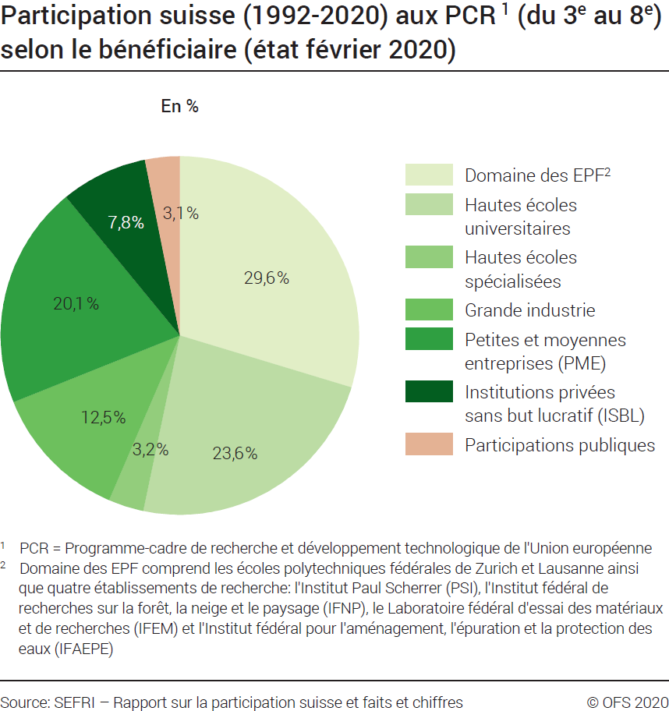
Bénéficiaire | Nombre de participants
 | 3ème PCR 1991-1994 | 4ème PCR 1995-1998 | 5ème PCR 1999-2002 | 6ème PCR 2003-2006 | 7ème PCR 2007-2013 | 8ème PCR 2014-2020 | Total des six PCR
Domaine des EPF2 | 187 | 403 | 503 | 572 | 1318 | 930 | 3913
Hautes écoles universitaires | 167 | 337 | 393 | 504 | 976 | 738 | 3115
Hautes écoles spécialisées | 2 | 18 | 30 | 47 | 172 | 148 | 417
Grande industrie | 63 | 183 | 190 | 204 | 540 | 467 | 1647
PME3 | 34 | 223 | 308 | 358 | 834 | 897 | 2654
ISBL4 | 20 | 69 | 117 | 164 | 355 | 307 | 1032
Participations publiques | 20 | 53 | 59 | 67 | 122 | 90 | 411
Autres | 7 | 3 | 12 | .. | 5 | .. | 27
Total | 500 | 1289 | 1612 | 1916 | 4323 | 3577 | 13216

Participation suisse du 3ème au 8ème PCR1, selon le bénéficiaire, de 1992 à 2020
En % (état février 2020)

Bénéficiaire | %
 | 3ème PCR 1991-1994 | 4ème PCR 1995-1998 | 5ème PCR 1999-2002 | 6ème PCR 2003-2006 | 7ème PCR 2007-2013 | 8ème PCR 2014-2020 | Total des six PCR
Domaine des EPF2 | 37 | 31 | 31 | 30 | 30 | 26 | 30
Hautes écoles universitaires | 33 | 26 | 24 | 26 | 23 | 21 | 24
Hautes écoles spécialisées | 0 | 1 | 2 | 2 | 4 | 4 | 3
Grande industrie | 13 | 14 | 12 | 11 | 12 | 13 | 12
PME3 | 7 | 17 | 19 | 19 | 19 | 25 | 20
ISBL4 | 4 | 5 | 7 | 9 | 8 | 9 | 8
Participations publiques | 4 | 4 | 4 | 3 | 3 | 3 | 3
Autres | 1 | 0 | 1 | .. | 0 | .. | 0
Total | 100 | 100 | 100 | 100 | 100 | 100 | 100

1 PCR: Programme-cadre de recherche et développement technologique de l'Union européenne.
2 Le Domaines des EPF comprend les écoles polytechniques fédérales de Zurich et de Lausanne ainsi que quatre établissements de recherche : l'Institut Paul Scherrer (PSI), l'Institut fédéral de recherches sur la forêt, la neige et le paysage (FNP), le Laboratoire fédéral d'essai des matériaux et de recherches (LFEM) et l'Institut fédéral pour l'aménagement, l'épuration et la protection des eaux (IFAEPE).
3 PME: Petites et moyennes entreprises.
4 ISBL: Institutions privées sans but lucratif.
Source: SEFRI, Rapport sur la participaion suisse et faits et chiffres, mai 2020
© OFS

G203
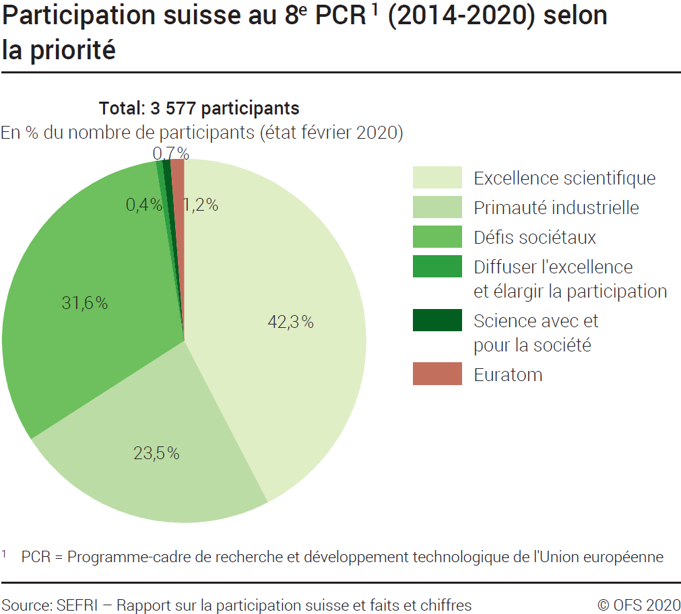
 | Ind20301_G203 - PCR de l'Union européenne |  |  | Retour à l'index

 | Participation suisse au 8ème PCR1 (2014-2020), selon la priorité
 | En nombre de participants et en % (état février 2020)

 | Priorités et thématiques | Nombre de participants | %
 | Excellence scientifique | 1514 | 42
 | Primauté industrielle | 841 | 24
 | Défis sociétaux | 1129 | 32
 | Diffuser l'excellence et élargir la participation | 14 | 0.4
 | Science avec et pour la société | 26 | 0.7
 | Euratom | 43 | 1.2
 | Autres | 10 | 0.3
 | Total des projets | 3577 | 100

 | 1 PCR: Programme-cadre de recherche et développement technologique de l'Union européenne.
Source: Rapport sur la participaion suisse et faits et chiffres, mai 2020
 | © OFS

G2
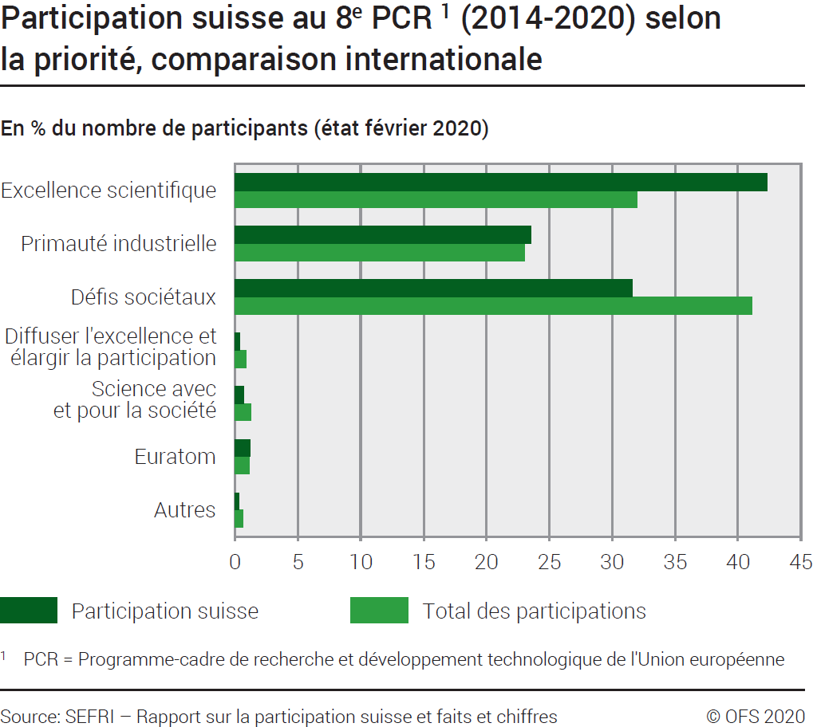
 | Ind20301_G2 - PCR de l'Union européenne |  |  |  |  | Retour à l'index

 | Participation au 8ème PCR1 (2014-2020), selon la priorité, comparaison internationale
 | En nombre de participants et en % (état février 2020)

 | Priorité | Participants suisses | % nbre de partici-pants | Total des participants 2 | % nbre de partici-pants
 | Excellence scientifique | 1514 | 42.3 | 42281 | 32.0
 | Primauté industrielle | 841 | 23.5 | 30381 | 23.0
 | Défis sociétaux | 1129 | 31.6 | 54315 | 41.1
 | Diffuser l'excellence et élargir la participation | 14 | 0.4 | 1154 | 0.9
 | Science avec et pour la société | 26 | 0.7 | 1728 | 1.3
 | Euratom | 43 | 1.2 | 1482 | 1.1
 | Autres | 10 | 0.3 | 835 | 0.6
 | Total des projets | 3577 | 100.0 | 132176 | 100.0

 | 1 PCR: Programme-cadre de recherche et développement technologique de l'Union européenne.
 | 2 Le total des participants diffère légèrement de celui du tableau G247, car il ne montre pas toutes les participations. Il y a quelques domaines ‘cross-theme’ qui ne sont pas représentés car les institutions suisses n’y ont pas participé
Source: Rapport sur la participaion suisse et faits et chiffres, mai 2020
 | © OFS

G247
Ind20301_G247 - PCR de l'Union européenne |  |  |  |  |  |  | Retour à l'index

Participation aux 6ème PCR1 (2003-2006), 7ème PCR (2007-2013) et 8ème PCR (2014-2020), comparaison internationale
En nombre de participants (état février 2020)

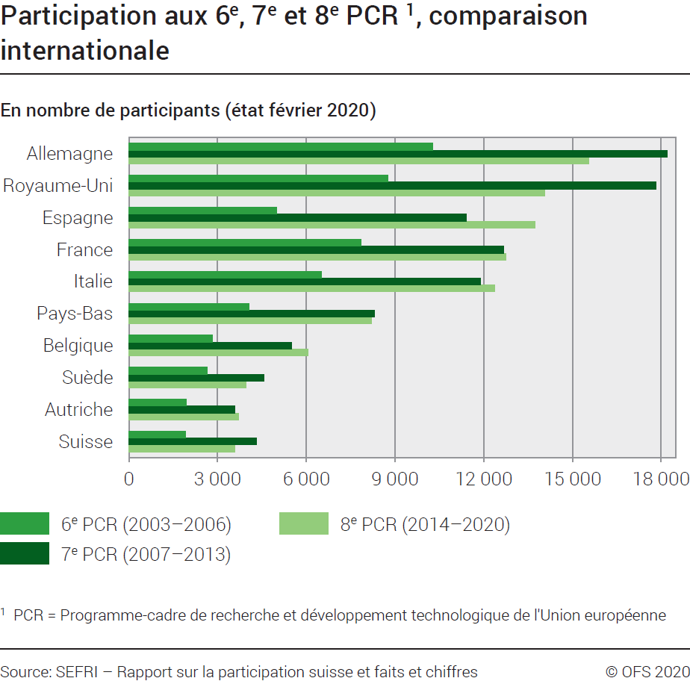
 | 6ème PCR (2003-2006) |  | 7ème PCR (2007-2013) |  | 8ème PCR (2014-2020)
Pays | Total | % | Total | % | Total | %
Autriche | 1932 | 2.6 | 3577 | 2.6 | 3699 | 2.8
Belgique | 2826 | 3.8 | 5497 | 4.0 | 6048 | 4.6
Chypre | 234 | 0.3 | 463 | 0.3 | 664 | 0.5
République Tchèque | 1071 | 1.5 | 1429 | 1.1 | 1382 | 1.0
Allemagne | 10279 | 13.9 | 18199 | 13.4 | 15554 | 11.8
Danemark | 1630 | 2.2 | 2798 | 2.1 | 3004 | 2.3
Estonie | 381 | 0.5 | 552 | 0.4 | 629 | 0.5
Espagne | 5006 | 6.8 | 11402 | 8.4 | 13727 | 10.4
Finlande | 1427 | 1.9 | 2825 | 2.1 | 2559 | 1.9
France | 7861 | 10.7 | 12681 | 9.3 | 12763 | 9.7
Grèce | 2263 | 3.1 | 3738 | 2.8 | 3861 | 2.9
Croatie |  |  | 401 | 0.3 | 589 | 0.4
Hongrie | 1169 | 1.6 | 1618 | 1.2 | 1147 | 0.9
Irlande | 891 | 1.2 | 1974 | 1.5 | 2169 | 1.6
Italie | 6516 | 8.8 | 11900 | 8.8 | 12370 | 9.4
Littuanie | 340 | 0.5 | 421 | 0.3 | 470 | 0.4
Luxembourg | 103 | 0.1 | 255 | 0.2 | 437 | 0.3
Lettonie | 202 | 0.3 | 334 | 0.2 | 402 | 0.3
Malte | 125 | 0.2 | 194 | 0.1 | 184 | 0.1
Pays-Bas | 4063 | 5.5 | 8312 | 6.1 | 8212 | 6.2
Pologne | 1868 | 2.5 | 2214 | 1.6 | 2083 | 1.6
Portugal | 1168 | 1.6 | 2377 | 1.7 | 2842 | 2.1
Suède | 2641 | 3.6 | 4569 | 3.4 | 3954 | 3.0
Slovénie | 615 | 0.8 | 930 | 0.7 | 1095 | 0.8
Slovaquie | 438 | 0.6 | 493 | 0.4 | 521 | 0.4
Royaume-Uni | 8773 | 11.9 | 17815 | 13.1 | 14067 | 10.6
Bulgarie | 457 | 0.6 | 709 | 0.5 | 675 | 0.5
Roumanie | 603 | 0.8 | 1070 | 0.8 | 1190 | 0.9
Suisse | 1916 | 2.6 | 4323 | 3.2 | 3577 | 2.7
Autres Pays | 6717 | 9.1 | 12852 | 9.5 | 12321 | 9.3
Total UE | 65124 | 88.3 | 118747 | 87.4 | 116297 | 88.0
Total UE+CH | 67040 | 90.9 | 123070 | 90.5 | 119874 | 90.7
Total | 73757 | 100.0 | 135922 | 100.0 | 132195 | 100.0

1 PCR : Programme-cadre de recherche et développement technologique de l'Union européenne.

Source: Rapport sur la participaion suisse et faits et chiffres, mai 2020
© OFS

G248
Ind20301_G248 - PCR de l'Union européenne |  |  | Retour à l'index

Engagements financiers pour les 6ème PCR1 (2003-2006), 7ème PCR1 (2007-2013) et 8ème PCR1 (2014-2020), comparaison internationale
Subsides engagés en millions de francs (état février 2020)

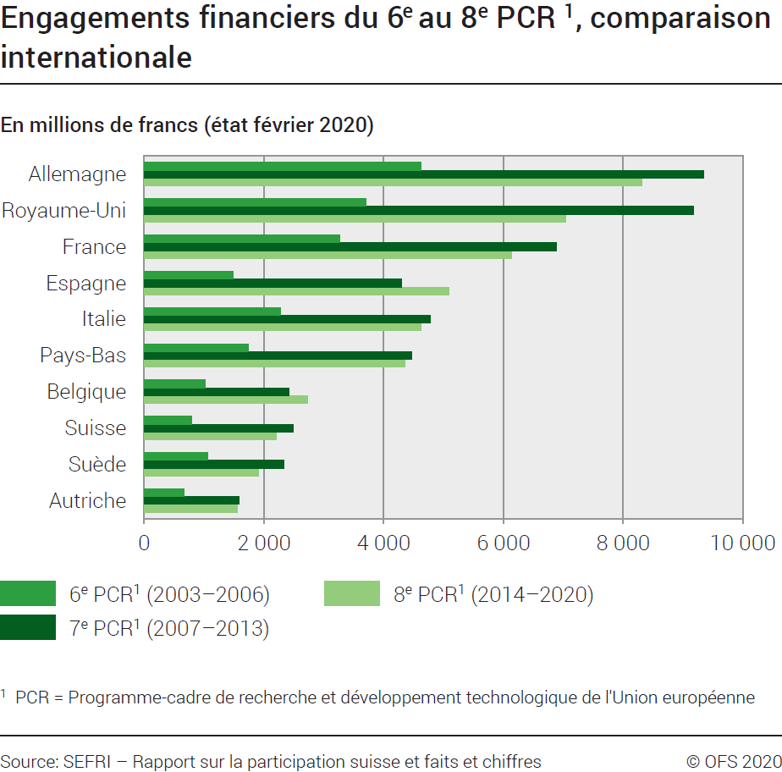
Pays | 6ème PCR (2003-2006) |  | 7ème PCR (2007-2013) |  | 8ème PCR (2014-2020)
 | Total | % | Total | % | Total | %
Allemagne | 4620 | 17.9 | 9349 | 15.5 | 8318 | 14.7
Royaume Uni | 3702 | 14.4 | 9185 | 15.3 | 7041 | 12.5
France | 3266 | 12.7 | 6893 | 11.5 | 6138 | 10.9
Espagne | 1481 | 5.7 | 4301 | 7.1 | 5090 | 9.0
Italie | 2274 | 8.8 | 4782 | 7.9 | 4632 | 8.2
Pays-Bas | 1739 | 6.7 | 4469 | 7.4 | 4352 | 7.7
Autres pays d'Europe et autres pays | 1383 | 5.4 | 4307 | 7.2 | 3585 | 6.3
Belgique | 1020 | 4.0 | 2413 | 4.0 | 2732 | 4.8
Suisse 2 | 791 | 3.1 | 2496 | 4.1 | 2203 | 3.9
Suède | 1062 | 4.1 | 2333 | 3.9 | 1902 | 3.4
Autriche | 669 | 2.6 | 1580 | 2.6 | 1563 | 2.8
Danemark | 623 | 2.4 | 1418 | 2.4 | 1434 | 2.5
Grèce | 654 | 2.5 | 1358 | 2.3 | 1315 | 2.3
Finlande | 533 | 2.1 | 1172 | 1.9 | 1250 | 2.2
Irlande | 314 | 1.2 | 820 | 1.4 | 974 | 1.7
Portugal | 269 | 1.0 | 684 | 1.1 | 902 | 1.6
Pologne | 339 | 1.3 | 588 | 1.0 | 598 | 1.1
République tchèque | 206 | 0.8 | 387 | 0.6 | 417 | 0.7
Hongrie | 235 | 0.9 | 385 | 0.6 | 321 | 0.6
Slovénie | 120 | 0.5 | 228 | 0.4 | 308 | 0.5
Chypre | 43 | 0.2 | 123 | 0.2 | 255 | 0.5
Roumanie | 85 | 0.3 | 193 | 0.3 | 235 | 0.4
Estonie | 53 | 0.2 | 129 | 0.2 | 209 | 0.4
Luxembourg | 35 | 0.1 | 79 | 0.1 | 151 | 0.3
Bulgarie | 64 | 0.2 | 134 | 0.2 | 127 | 0.2
République slovaque | 57 | 0.2 | 104 | 0.2 | 113 | 0.2
Croatie |  |  | 118 | 0.2 | 103 | 0.2
Lettonie | 29 | 0.1 | 64 | 0.1 | 88 | 0.2
Lituanie | 42 | 0.2 | 71 | 0.1 | 78 | 0.1
Malte | 16 | 0.1 | 28 | 0.0 | 28 | 0.0
Total UE | 23618 | 91.6 | 53388 | 88.7 | 50673 | 89.7
Total UE + CH | 24409 | 94.6 | 55884 | 92.9 | 52876 | 93.7
Total | 25792 | 100.0 | 60187 | 100.0 | 56460 | 100.0

1 PCR : Programme-cadre de recherche et développement technologique de l'Union européenne.
2 8ème PCR : Le total diffère de celui des graphiques G212 et G1. Cette différence s'explique avec les subsides engagés pour les années 2019 et 2020 qui ne sont pas inclus dans les autres tableaux
Source: Rapport sur la participaion suisse et faits et chiffres, mai 2020
© OFS

